RuntTime
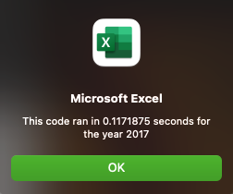

Run Time after finishinig module 2

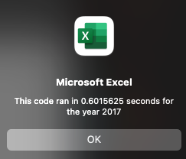


Reduced Run Time Final Project

